セグメントシート
 |  |  |  |  |  |  |  |  |  |  |  |  |  |  | 事業番号 |  |  |  | 2022 |  |  |  | - | 厚労 |  |  |  | - | 21 |  |  | - | 1045 |  | - | 01
令和4年度セグメントシート |  |  |  |  |  |  |  |  |  |  |  |  |  |  |  |  |  |  |  |  |  |  | （ | 医薬品医療機器総合機構 |  |  |  |  |  |  |  |  |  |  |  |  | ）
セグメント名 |  |  |  | 安全セグメント（審査等勘定） |  |  |  |  |  |  |  |  |  |  |  | 担当部局庁 |  |  |  | 厚生労働省 医薬・生活衛生局、医政局、健康局 |  |  |  |  |  |  |  |  |  |  | 作成責任者
事業開始年度 |  |  |  | 平成16年度 |  |  |  |  | 事業終了 （予定）年度 |  |  |  | 終了予定なし |  |  | 担当課室 |  |  |  | （医薬・生活衛生局）総務課 （医政局）研究開発振興課 （健康局）健康課 |  |  |  |  |  |  |  |  |  |  | 課長 田中 徹 課長 笠松 淳也 課長 佐々木 孝治
会計区分 |  |  |  | 一般会計
セグメント単位の 考え方 |  |  |  | -
根拠法令 （具体的な 条項も記載） |  |  |  | 独立行政法人通則法第46条、独立行政法人医薬品医療機器総合機構法施行令第1条及び第2条、臨床研究法第14条、第16条、第23条 |  |  |  |  |  |  |  |  |  |  |  | 関係する計画、 通知等 |  |  |  | 日本再興戦略（平成25年6月14日閣議決定）、健康・医療戦略（平成26年7月22日閣議決定）、独立行政法人医薬品医療機器総合機構中期目標、独立行政法人医薬品医療機器総合機構中期計画、臨床研究に係る制度の在り方に関する報告書（平成26年12月11日）、「定期の予防接種の実施について」、「定期のインフルエンザ予防接種の実施について」、「予防接種後健康状況調査の実施について」
主要政策・施策 |  |  |  | - |  |  |  |  |  |  |  |  |  |  |  | 主要経費 |  |  |  | その他の事項経費
事業目的 （目指す姿を簡潔に。3行程度以内） |  |  |  | ①医薬品等の品質、有効性及び安全性の向上に資する審査等の業務を行い、もって国民保健の向上に資することを目的とする。 ②臨床研究の実施状況の管理及び有害事象報告の収集により、被験者の保護と我が国での臨床研究の質と信頼性の確保を図る。 ③安全性・有効性の高い予防接種体制の確立を図るとともに、予防接種後の副反応に関する情報を収集・分析し、その結果を広く公表することにより予防接種に対する国民の理解を促すことを目的とする。
事業概要 （5行程度以内。別添可） |  |  |  | ①安全対策業務のうち、副作用情報の受理・収集・評価や情報提供業務の一部等。 ②臨床研究において生じた有害事象について報告を受付し、管理するためのシステムを構築し、安全性の確保を図る。 ③予防接種後の副反応報告が法定化され、薬事制度上の副反応等報告と一元的に取扱うともに、個々の副反応の評価を実施しており、独立行政法人医薬品医療機器総合機構で副反応情報の整理・調査を実施する。
実施方法 |  |  |  | 交付
予算額・ 執行額 （単位:百万円） |  |  |  |  |  |  |  |  |  |  | 令和元年度 |  |  | 令和2年度 |  |  |  |  | 令和3年度 |  |  |  |  |  | 令和4年度 |  |  |  |  |  |  | 令和5年度要求
 |  |  |  | 経常収益 | 予算額：運営費交付金 |  |  |  |  |  | 1,047 |  |  | 1,243 |  |  |  |  | 2,856 |  |  |  |  |  | 1,001 |  |  |  |  |  |  | 1,001
 |  |  |  |  | 執行額 | 運営費交付金 |  |  |  |  | 1,047 |  |  | 1,243 |  |  |  |  | 2,856
 |  |  |  |  |  | 補助金等 |  |  |  |  | 586 |  |  | 590 |  |  |  |  | 3,563
 |  |  |  |  |  | その他 |  |  |  |  | 3,981 |  |  | 4,143 |  |  |  |  | 4,321
 |  |  |  |  |  | 計 |  |  |  |  | 5,614 |  |  | 5,976 |  |  |  |  | 10,740
 |  |  |  |  | 運営費交付金収益の割合 |  |  |  |  |  | 18.6% |  |  | 20.8% |  |  |  |  | 26.6%
 |  |  |  |  | 運営費交付金収益化基準 |  |  |  |  |  | 業務達成基準 |  |  | 業務達成基準 |  |  |  |  | 業務達成基準 |  |  |  |  |  | 業務達成基準
 |  |  |  | 経常費用 | 予算額 |  |  |  |  |  | 1,047 |  |  | 1,243 |  |  |  |  | 2,856 |  |  |  |  |  | 1,001 |  |  |  |  |  |  | 1,001
 |  |  |  |  | 執行額 |  |  |  |  |  | 1,047 |  |  | 1,243
 |  |  |  |  | 執行率 |  |  |  |  |  | 100% |  |  | 100% |  |  |  |  | 0%
令和4・5年度予算内訳 （単位：百万円） |  | 歳出予算目 |  |  |  |  |  | 令和4年度当初予算 |  |  |  | 令和5年度要求 |  |  | 主な増減理由
 |  | 独立行政法人医薬品医療機器総合機構審査等勘定運営費交付金 |  |  |  |  |  | 1,001 |  |  |  | 1,001

 |  | その他 |  |  |  |  |  | 0 |  |  |  | 0
 |  | 計 |  |  |  |  |  | 1,001 |  |  |  | 1,001
活動内容 （アクティビティ） |  |  |  | 国民が安心して世界最先端の医薬品等の恩恵を受けられるよう、医薬品の副作用等情報の適切な収集・整理・評価を実施する。（医薬品・医療機器等）
活動目標及び 活動実績 （アウトプット） |  |  |  | 活動目標 |  |  |  |  |  |  | 活動指標 |  |  |  |  |  | 単位 |  |  | 令和元年度 |  |  | 令和2年度 |  |  |  | 令和3年度 |  |  |  | 4年度 活動見込 |  |  | 5年度 活動見込
 |  |  |  | 増大する医薬品の副作用等報告の迅速な整理・評価の実施（医薬品・医療機器等） |  |  |  |  |  |  | 医薬品の副作用等の報告件数（医薬品・医療機器等） |  |  |  |  | 活動実績 | 件 |  |  | 691,605 |  |  | 806,626 |  |  |  | 1,275,054 |  |  |  | - |  |  | -
 |  |  |  |  |  |  |  |  |  |  |  |  |  |  |  | 当初見込み | - |  |  | - |  |  | - |  |  |  | - |  |  |  | - |  |  | -
単位当たり コスト |  |  |  | 算出根拠 |  |  |  |  |  |  |  |  |  |  |  |  | 単位 |  |  | 令和元年度 |  |  | 令和2年度 |  |  |  | 令和3年度 |  |  |  | 4年度活動見込
 |  |  |  | Ｘ：「医薬品副作用等報告受理収集業務経費」（千円）／ Ｙ：「医薬品の副作用等の報告件数（医薬品・医療機器等）」（件） |  |  |  |  |  |  |  |  |  |  |  | 単位当たり コスト | 千円 |  |  | 140 |  |  | 120 |  |  |  | 76 |  |  |  | -
 |  |  |  |  |  |  |  |  |  |  |  |  |  |  |  | 計算式 | X/Y |  |  | 97,101 /691,605 |  |  | 97,101 /806,626 |  |  |  | 97,101 /1,275,054 |  |  |  | -
成果目標及び 成果実績 （アウトカム） |  |  |  | 定量的な成果目標 |  |  |  |  |  |  | 成果指標 |  |  |  |  |  | 単位 |  |  | 令和元年度 |  |  | 令和2年度 |  |  |  | 令和3年度 |  |  |  | 中間目標 |  |  | 目標最終年度
 |  |  |  |  |  |  |  |  |  |  |  |  |  |  |  |  |  |  |  |  |  |  |  |  |  |  |  |  |  |  | - |  | 年度 | - |  | 年度
 |  |  |  | - |  |  |  |  |  |  | - |  |  |  |  | 成果実績 | - |  |  | - |  |  | - |  |  |  | -
 |  |  |  |  |  |  |  |  |  |  |  |  |  |  |  | 目標値 | - |  |  | - |  |  | - |  |  |  | - |  |  |  | - |  |  | -
 |  |  |  |  |  |  |  |  |  |  |  |  |  |  |  | 達成度 | ％ |  |  | - |  |  | - |  |  |  | -
根拠として用いた 統計・データ名 （出典） |  |  |  | -

定量的な成果目標の設定が困難な場合 | 定量的な目標が設定できない理由及び定性的な成果目標 |  |  | 定量的な目標が設定できない理由 |  |  |  |  |  |  |  |  |  |  |  |  | 定性的な成果目標と令和元年度～令和3年度の達成状況・実績

 |  |  |  | 本事業は、①医薬品等の副作用情報の受理・収集・評価、②臨床研究の実施状況の管理及び有害事象報告の収集、③予防接種後の副反応情報の整理・調査を実施するものであるが、いずれも報告を受けて対応するものであり、その件数等については予め目標を設定することが不可能である。 |  |  |  |  |  |  |  |  |  |  |  |  | 予防接種後副反応報告書、予防接種後健康状況調査集計報告書を適切に作成する。

 | 事業の妥当性を検証するための代替的な達成目標及び実績 |  |  | 代替目標 |  |  |  |  |  |  | 代替指標 |  |  |  |  |  | 単位 |  |  | 令和元年度 |  |  | 令和2年度 |  |  |  | 令和3年度 |  |  |  | 中間目標 |  |  | 目標最終年度
 |  |  |  |  |  |  |  |  |  |  |  |  |  |  |  |  |  |  |  |  |  |  |  |  |  |  |  |  |  |  | - |  | 年度 | - |  | 年度
 |  |  |  | 予防接種後副反応報告書、予防接種後健康状況調査集計報告書を、毎年度２件以上作成。 |  |  |  |  |  |  | 予防接種後副反応報告書、予防接種後健康状況調査集計報告書の作成数 |  |  |  |  | 実績 | 件 |  |  | 4 |  |  | 2 |  |  |  | 2 |  |  |  | - |  |  | -
 |  |  |  |  |  |  |  |  |  |  |  |  |  |  |  | 目標値 | 件 |  |  | 4 |  |  | 2 |  |  |  | 2 |  |  |  | - |  |  | -
 |  |  |  |  |  |  |  |  |  |  |  |  |  |  |  | 達成度 | ％ |  |  | 100 |  |  | 100 |  |  |  | 100 |  |  |  | - |  |  | -
独法等所管部局による点検・改善
 |  | 項 目 |  |  |  |  |  |  |  |  |  |  |  |  |  |  |  |  | 評 価 |  | 評価に関する説明
国費投入の必要性 |  | 事業の目的は国民や社会のニーズを的確に反映しているか。 |  |  |  |  |  |  |  |  |  |  |  |  |  |  |  |  | ○ |  | ①医薬品等の品質、有効性及び安全性の向上に資する事業であるため、広く国民や社会のニーズはある。 ②臨床研究に対する国民や社会の不安を払拭し、適切な臨床研究の実施体制を確保するための重要な事業であり、ニーズを的確に反映している。 ③感染症の発生・まん延を防止するため、予防接種法による予防接種後の副反応・健康状況調査を把握する事業であり、国民のニーズ、優先度ともに高く国費を投入しなければ事業目的を達成できない。
 |  | 地方自治体、民間等に委ねることができない事業なのか。 |  |  |  |  |  |  |  |  |  |  |  |  |  |  |  |  | ○ |  | ①医薬品の審査等の業務を行う独立行政法人への運営費交付金であり、国の実施すべき事業である。 ②本事業は、臨床研究法により、厚生労働省が行うべき業務とされている。臨床研究の被験者は、特定の地域の住民等に限定されず、被験者の保護と国内での臨床研究の適正化を図るためには、国が実施すべき事業である。 ③感染症の発生・まん延を防止するため、予防接種法による予防接種後の副反応・健康状況調査を把握する事業であり、国の関与のもと、適確に実施すべき事業である。
 |  | 政策目的の達成手段として必要かつ適切な事業か。政策体系の中で優先度の高い事業か。 |  |  |  |  |  |  |  |  |  |  |  |  |  |  |  |  | ○ |  | ①医薬品等の品質、有効性及び安全性の向上に資するための手段として、優先度の高い事業である。 ②我が国の臨床研究の信頼性を確保し、適切な実施体制を整備する本事業は、被験者の保護のみならず、我が国の医薬品等の開発のための環境整備にも資する重要な事業であり、優先度が高い。 ③感染症の発生・まん延を防止するという政策目的のための達成手段として行われる事業であり、優先度の高い事業である。
事業の効率性 |  | 競争性が確保されているなど支出先の選定は妥当か。 |  |  |  |  |  |  |  |  |  |  |  |  |  |  |  |  | ○ |  | 医薬品の審査等の業務を行う独立行政法人への運営費交付金であり、支出先は限定されている。 法人における調達については、事務所借料や光熱水料等契約相手先が特定される案件を除き、原則一般競争入札が行われている。 一般競争入札の実施に際しては十分な公告期間を設けるなど競争性を確保している。一者応札となった案件については、事業者に対して、電話等によるヒアリングを実施し、要因を分析するとともに、今後の選定における参考としている。
 |  |  | 一般競争契約、指名競争契約又は随意契約（企画競争）による支出のうち、一者応札又は一者応募となったものはないか。 |  |  |  |  |  |  |  |  |  |  |  |  |  |  |  | 有
 |  |  | 競争性のない随意契約となったものはないか。 |  |  |  |  |  |  |  |  |  |  |  |  |  |  |  | 有
 |  | 受益者との負担関係は妥当であるか。 |  |  |  |  |  |  |  |  |  |  |  |  |  |  |  |  | ○ |  | 国の所管する独立行政法人の運営費交付金であり、当該法人との負担関係は妥当であるといえる。
 |  | 単位当たりコスト等の水準は妥当か。 |  |  |  |  |  |  |  |  |  |  |  |  |  |  |  |  | ○ |  | 交付先の法人において一般競争入札を行うなど、コスト削減に努めており、妥当な水準であるといえる。
 |  | 資金の流れの中間段階での支出は合理的なものとなっているか。 |  |  |  |  |  |  |  |  |  |  |  |  |  |  |  |  | ○ |  | 可能なものは会計法に準じて一般競争入札を実施しており、支出は合理的であるといえる。
 |  | 費目・使途が事業目的に即し真に必要なものに限定されているか。 |  |  |  |  |  |  |  |  |  |  |  |  |  |  |  |  | ○ |  | 費目・使途は事業目的に必要なものに限定されている。
 |  | その他コスト削減や効率化に向けた工夫は行われているか。 |  |  |  |  |  |  |  |  |  |  |  |  |  |  |  |  | ○ |  | 法人における契約は原則一般競争入札によるものとするなど、コスト削減や効率化に向けた工夫が行われている。
事業の有効性 |  | 成果実績は成果目標に見合ったものとなっているか。 |  |  |  |  |  |  |  |  |  |  |  |  |  |  |  |  | ○ |  | おおむね目標どおりである。
 |  | 事業実施に当たって他の手段・方法等が考えられる場合、それと比較してより効果的あるいは低コストで実施できているか。 |  |  |  |  |  |  |  |  |  |  |  |  |  |  |  |  | ○ |  | 医薬品の審査等の業務を行う独立行政法人への直接の交付であり、他の手段・方法等と比較し、効果的・低コストで実施できている。
 |  | 活動実績は見込みに見合ったものであるか。 |  |  |  |  |  |  |  |  |  |  |  |  |  |  |  |  | - |  | -
 |  | 整備された施設や成果物は十分に活用されているか。 |  |  |  |  |  |  |  |  |  |  |  |  |  |  |  |  | - |  | -
関連事業 |  | 関連する事業がある場合、他部局・他府省等と適切な役割分担を行っているか。（役割分担の具体的な内容を各事業の右に記載） |  |  |  |  |  |  |  |  |  |  |  |  |  |  |  |  | ‐ |  | -
 |  | 事業番号 |  |  |  |  |  |  |  | 事業名
 |  |  |  |  |  |  |  |  |  | -

点検・改善結果 |  | 点検結果 |  | ＰＭＤＡ第４期中期目標（令和元～５年度）においては、ＰＭＤＡの更なる体制強化を図ることとしており、運営費交付金については、平成30年度までと比較して令和元年度以降の予算は大幅に増額している。令和３年度における副作用等の報告件数は1,275,054件と活動実績で一定の成果を上げている。 予防接種後の副反応に関する情報を収集・分析し、その結果を広く公表するものであり、これまでも適切に執行されている。引き続き、事業を円滑に実施するために予算の確保が必要である。
 |  | 改善の 方向性 |  | これまでも目標を達成してきており、令和４年度についても引き続き中期目標、中期計画を踏まえた、運営費交付金の適切な執行に努める。 予防接種後の副反応、健康状況に関する情報の収集・分析結果を報告書にまとめて広く公表しており、適切に執行されている。今後、より正確な情報を提供していくため、健康状況の調査に係る調査票の回収率の向上を図る必要がある。
備考
資金の流れ （資金の受け取り先が何を行っているかについて補足する） （単位：百万円） |  |  |  | ※令和3年度実績を記入。執行実績がない新規事業、新規要求事業については現時点で予定やイメージを記入。
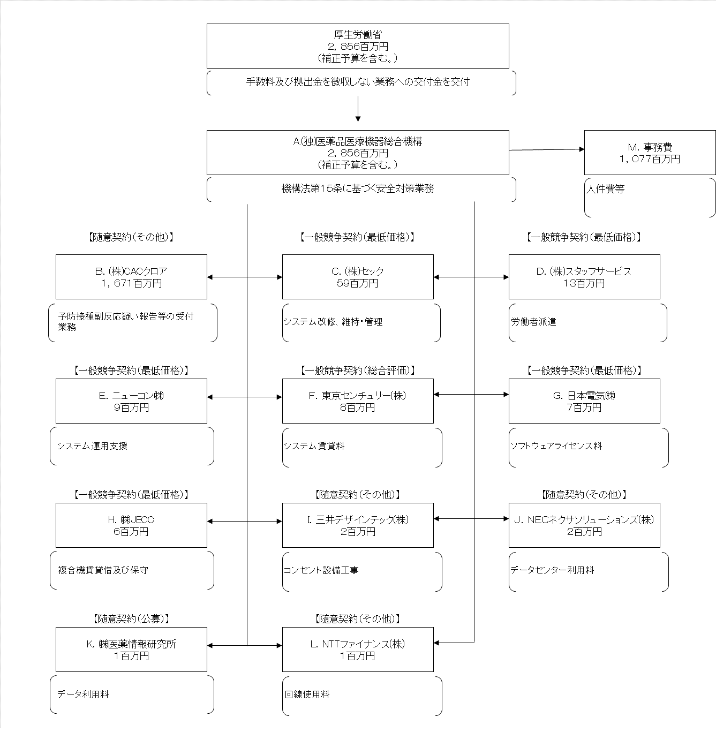

費目・使途 （「資金の流れ」においてブロックごとに最大の金額が支出されている者について記載する。費目と使途の双方で実情が分かるように記載） |  |  |  | A.(独)医薬品医療機器総合機構 |  |  |  |  |  |  |  |  |  |  |  |  |  | B.(株)CACクロア
 |  |  |  | 費 目 |  |  |  | 使 途 |  |  |  |  |  |  |  | 金 額 (百万円） |  | 費 目 |  |  |  | 使 途 |  |  |  |  |  |  |  |  |  |  |  | 金 額 (百万円）
 |  |  |  | 交付金 |  |  |  | 運営費 |  |  |  |  |  |  |  | 2,856 |  | 業務委託 |  |  |  | 予防接種副反応疑い報告等の受付業務 |  |  |  |  |  |  |  |  |  |  |  | 1,671
 |  |  |  | 計 |  |  |  |  |  |  |  |  |  |  |  | 2,856 |  | 計 |  |  |  |  |  |  |  |  |  |  |  |  |  |  |  | 1,671
 |  |  |  | C.(株)セック |  |  |  |  |  |  |  |  |  |  |  |  |  | D.(株)スタッフサービス
 |  |  |  | 費 目 |  |  |  | 使 途 |  |  |  |  |  |  |  | 金 額 (百万円） |  | 費 目 |  |  |  | 使 途 |  |  |  |  |  |  |  |  |  |  |  | 金 額 (百万円）
 |  |  |  | システム改修費 |  |  |  | システム改修 |  |  |  |  |  |  |  | 58 |  | 雑役務費 |  |  |  | 労働者派遣業務 |  |  |  |  |  |  |  |  |  |  |  | 13
 |  |  |  | システム維持・管理 |  |  |  | クラウド利用料 |  |  |  |  |  |  |  | 1
 |  |  |  | 計 |  |  |  |  |  |  |  |  |  |  |  | 59 |  | 計 |  |  |  |  |  |  |  |  |  |  |  |  |  |  |  | 13
 |  |  |  | E.ニューコン(株) |  |  |  |  |  |  |  |  |  |  |  |  |  | F.東京センチェリー(株)
 |  |  |  | 費 目 |  |  |  | 使 途 |  |  |  |  |  |  |  | 金 額 (百万円） |  | 費 目 |  |  |  | 使 途 |  |  |  |  |  |  |  |  |  |  |  | 金 額 (百万円）
 |  |  |  | システム維持・管理 |  |  |  | システム運用支援 |  |  |  |  |  |  |  | 9 |  | システム維持・管理 |  |  |  | システム賃貸料 |  |  |  |  |  |  |  |  |  |  |  | 8
 |  |  |  | 計 |  |  |  |  |  |  |  |  |  |  |  | 9 |  | 計 |  |  |  |  |  |  |  |  |  |  |  |  |  |  |  | 8
 |  |  |  | G.日本電気(株) |  |  |  |  |  |  |  |  |  |  |  |  |  | H.(株)JECC
 |  |  |  | 費 目 |  |  |  | 使 途 |  |  |  |  |  |  |  | 金 額 (百万円） |  | 費 目 |  |  |  | 使 途 |  |  |  |  |  |  |  |  |  |  |  | 金 額 (百万円）
 |  |  |  | システム維持・管理 |  |  |  | ソフトウェアライセンス料 |  |  |  |  |  |  |  | 7 |  | 借料及び損料 |  |  |  | 複合機の賃貸借及び保守業務 |  |  |  |  |  |  |  |  |  |  |  | 6
 |  |  |  | 計 |  |  |  |  |  |  |  |  |  |  |  | 7 |  | 計 |  |  |  |  |  |  |  |  |  |  |  |  |  |  |  | 6
費目・使途欄についてさらに記載が必要な場合はチェックの上【別紙２】に記載 |  |  |  |  |  |  |  |  |  |  |  |  |  |  |  |  |  |  |  |  |  |  |  |  |  | チェック |  |  | ☑

 | 支出先上位１０者リスト
 | A.
 |  | 支 出 先 |  |  |  |  | 法 人 番 号 |  |  |  | 業 務 概 要 |  |  |  |  | 支 出 額 （百万円） |  | 契約方式等 |  |  |  | 入札者数 （応募者数） |  |  |  | 落札率 |  |  |  | 一者応札・一者応募又は 競争性のない随意契約となっ た理由及び改善策 （支出額10億円以上）
1 |  | (独)医薬品医療機器総合機構 |  |  |  |  | 3010005007409 |  |  |  | 機構法第１５条に基づく審査関係業務及び安全対策業務 |  |  |  |  | 2,856 |  | 運営費交付金交付 |  |  |  | - |  |  |  | - |  |  |  | -

 | B
 |  | 支 出 先 |  |  |  |  | 法 人 番 号 |  |  |  | 業 務 概 要 |  |  |  |  | 支 出 額 （百万円） |  | 契約方式等 |  |  |  | 入札者数 （応募者数） |  |  |  | 落札率 |  |  |  | 一者応札・一者応募又は 競争性のない随意契約となっ た理由及び改善策 （支出額10億円以上）
1 |  | (株)CACクロア |  |  |  |  | 9010001146007 |  |  |  | 予防接種副反応疑い報告等の受付業務 |  |  |  |  | 1,671 |  | 随意契約 （その他） |  |  |  | - |  |  |  | - |  |  |  | 令和２年度に一般競争入札により調達した事業であるが、新型コロナウイルスの感染拡大状況に応じ継続的に事業を進める必要があったことから、事業継続性確保の観点等から令和３年度に随意契約により契約を締結した。 なお、令和４年度も事業継続性確保のため随意契約を締結したが、当年度で終了予定の業務である。 今後同様の事案においては、当初調達と同じく一般競争入札を原則とする。
...

